MD
 |  | 個人戦申込用紙（男子ダブルス用）
 | ◆過去の（初回参加の人を除く）実績から１部・２部・３部・４０代の部の申し込みをすること。
 | ◆45歳を過ぎないと、以前エントリーした部から降部することが出来ませんのでご注意下さい。
 | 【パートナーを変更しても降部出来ません】
 | ◆申し込みの部が間違っていることが組み合わせ会議等でわかれば、本部で部を変更する
 | 場合があります。また、試合当日に発覚した場合はオープン戦となります。
 | ◆以下の内容をご確認の上、ご同意をいただける場合は名前の横のチェックをお願いします。
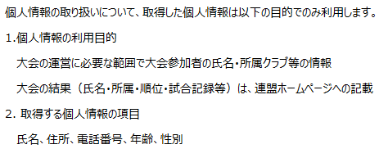
 |  |  | MD1
 |  |  | MD2
 |  |  | MD3
 |  |  | MD40
 |  | クラブ名
 |  | 代表者名
 |  | 連絡先電話番号

 |  | 申込用紙にはクラブ内でのランキング上位順に記載してください。
 | ランク | 氏名 | クラブ名 | 氏名 | クラブ名
1 | MD1 | 大阪健一郎
2 | MD2
3 | MD3
4 | MD40
5
6
7
8
9
10
11
12
13
14
15
16
17
18
19
20

